目的・背景
■1.目的
 | 本アプリケーション"ToDoList”の開発目的は、下記である。 ①組織に属する社員（以下、ユーザ）が自身のすべきことをToDoListに登録し管理するこ とで、業務を効率的に遂行する支援を行うこと。 ②組織の管理者（以下、管理者）がToDoListに登録されたユーザのすべきことを把握する ことで、ユーザのマネジメントや組織開発の支援を行うこと。

■2. 背景
 | ToDoListの開発に至ったきっかけは、業務の進め方やマネジメント、組織開発はもっと定量的なデータに基づいて行われるべきだと考えたからである。 日本の多くの企業では、IT技術の導入が遅れているという課題を抱えている。自身が抱えている業務について期限や重要度を把握せずに、ただ漠然と業務を行っている社員が数多く存在している。組織の管理者においても、組織に所属する社員の業務内容を把握しておらず、マネジメントがうまく機能していないケースが見受けられる。また、組織開発においても、各組織が抱えている業務と人員配置（人数、力量の両面）が一致していないケースが散見される。 今回開発したToDoListを活用することで、社員は自身の抱えている業務の期限や重要度を把握し、効率的な業務遂行の実現に繋げることができる。また、組織の管理者においても、各社員の抱える業務を正確に把握することで適切なマネジメントを行うことができる。組織開発においても、各組織が抱える業務から人員配置を決定することができ、最大限の成果を上げるための組織の構築に繋げることができる。

■3. ユースケース
 | ToDoListのユースケースを下記のユースケース図に定義する。

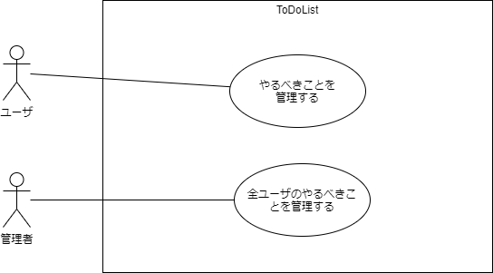

図3-1 ToDoListのユースケース図

要件定義
■4. 要件定義
 | 利害関係者の要求から、ToDoListの要件を下記の要求図に定義する。また、要件から抽出したToDoListに実装する機能の一覧を下記の表に定義する。

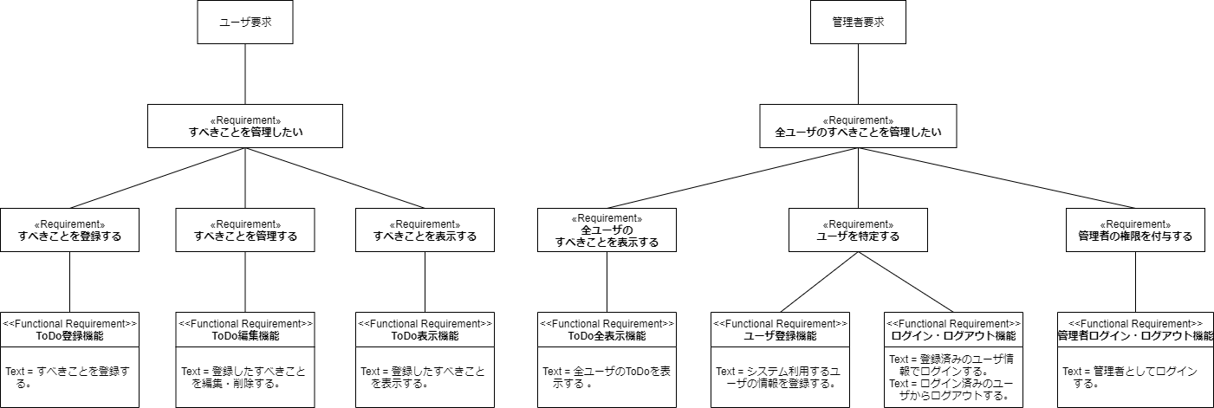

図4-1 ToDoListの要求図

表4-1 機能一覧
 |  | No | 機能名 | 区分
 |  | 1 | ユーザ登録機能 | ユーザ
 |  | 2 | ログイン・ログアウト機能 | ユーザ
 |  | 3 | ToDo登録機能 | ユーザ
 |  | 4 | ToDo編集機能 | ユーザ
 |  | 5 | ToDo表示機能 | ユーザ
 |  | 6 | 管理者ログイン・ログアウト機能 | 管理者
 |  | 7 | ToDo全表示機能 | 管理者

要件定義_ログイン・ログアウト機能
□4.1. ログイン・ログアウト機能
4.1.1. ログイン機能
 | ログイン機能の要件を下記の要求図に定義する。
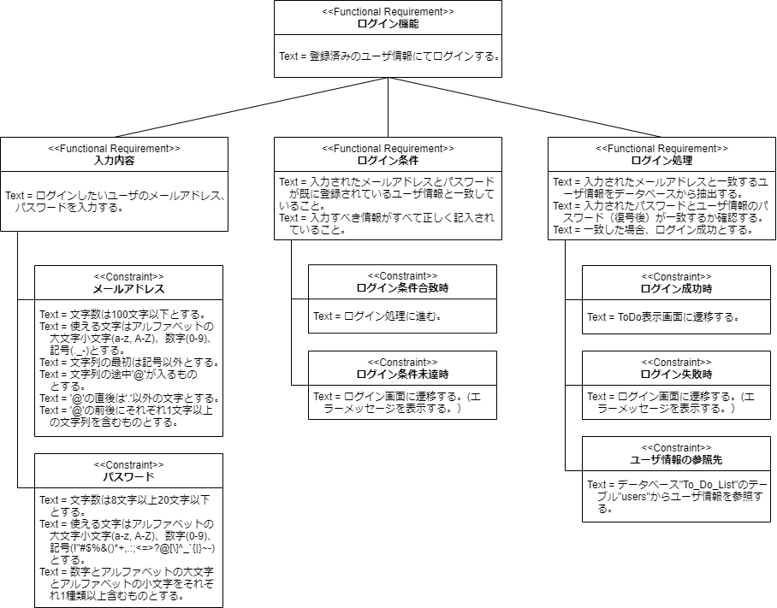

図4-2 ログイン機能の要求図

4.1.2. ログアウト機能
 | ログアウト機能の要件を下記の要求図に定義する。
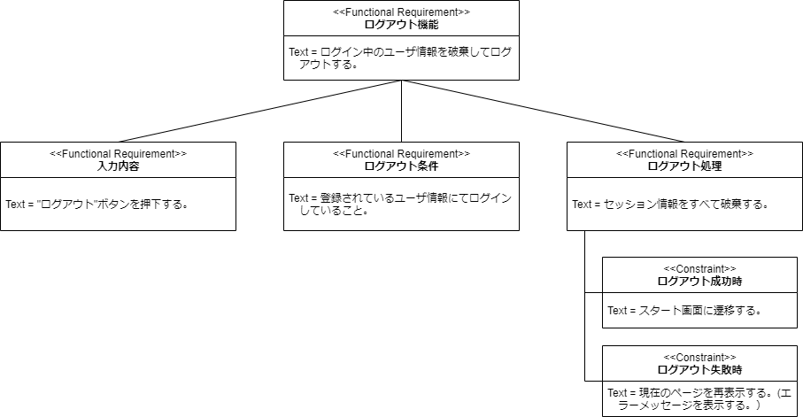

図4-3 ログアウト機能の要求図

要件定義_ToDo登録機能
□4.2. ToDo登録機能
 | ToDo登録機能の要件を下記の要求図に定義する。
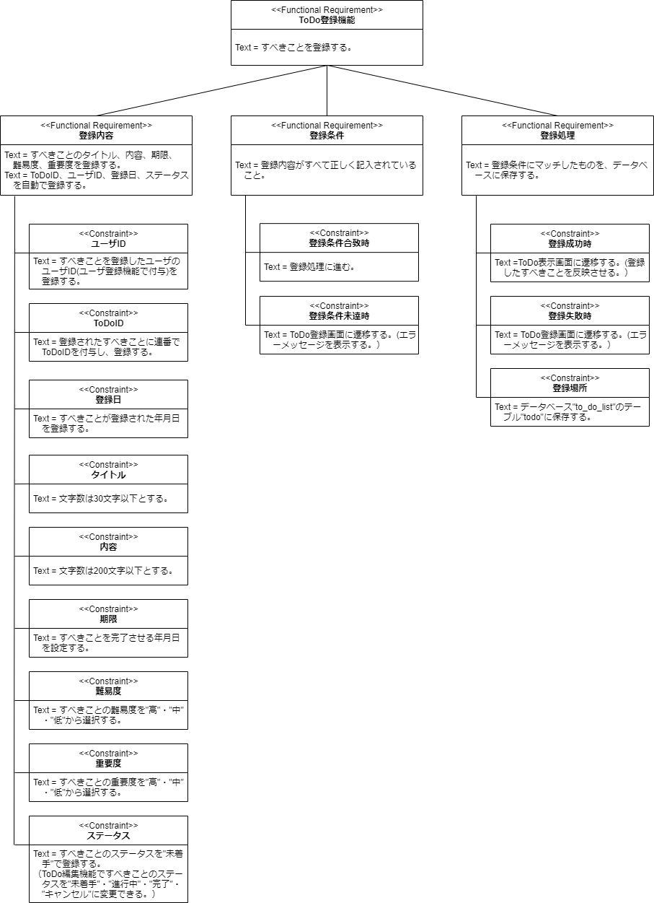

図4-4 ToDo登録機能の要求図

要件定義_ToDo編集機能
□4.3. ToDo編集機能
 | ToDo編集機能の要件を下記の要求図に定義する。

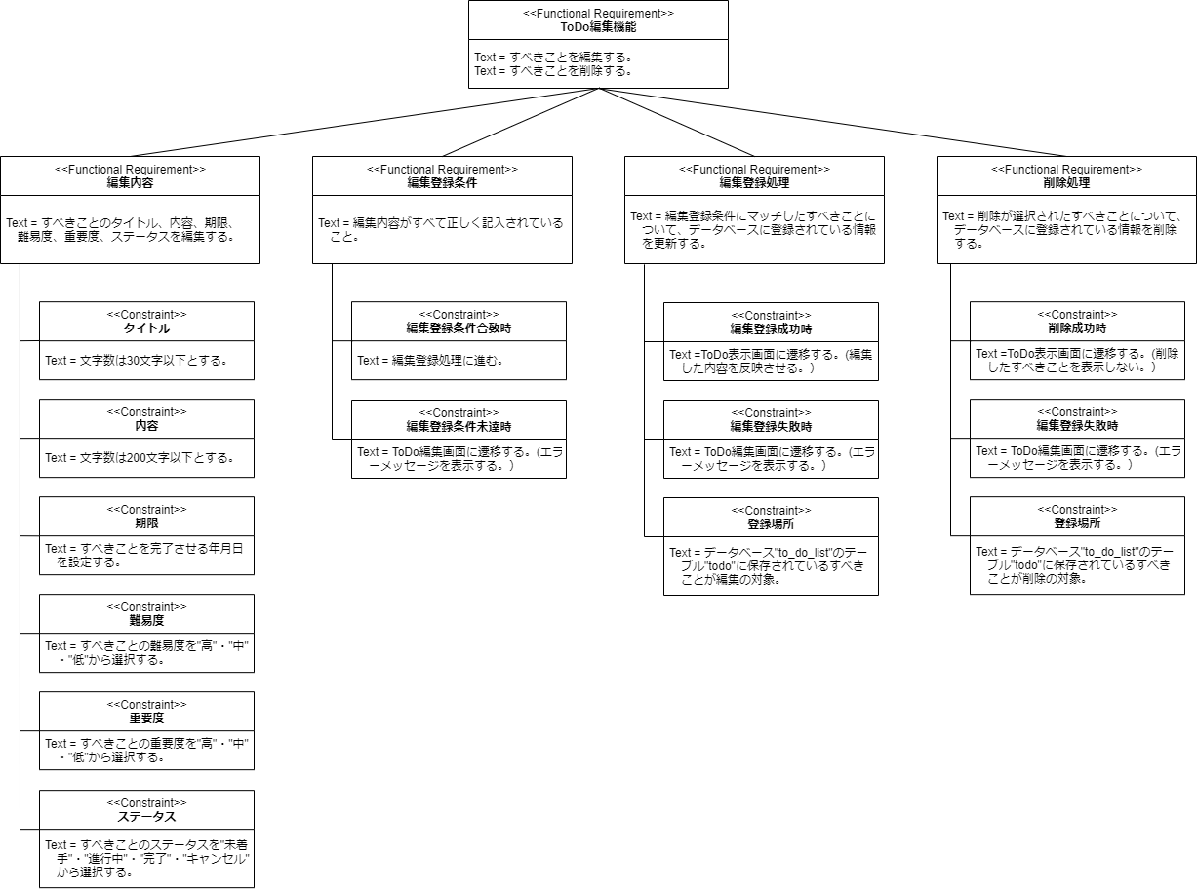

図4-5 ToDo編集機能の要求図

要件定義_ToDo表示機能
□4.4. ToDo表示機能
 | ToDo表示機能の要件を下記の要求図に定義する。

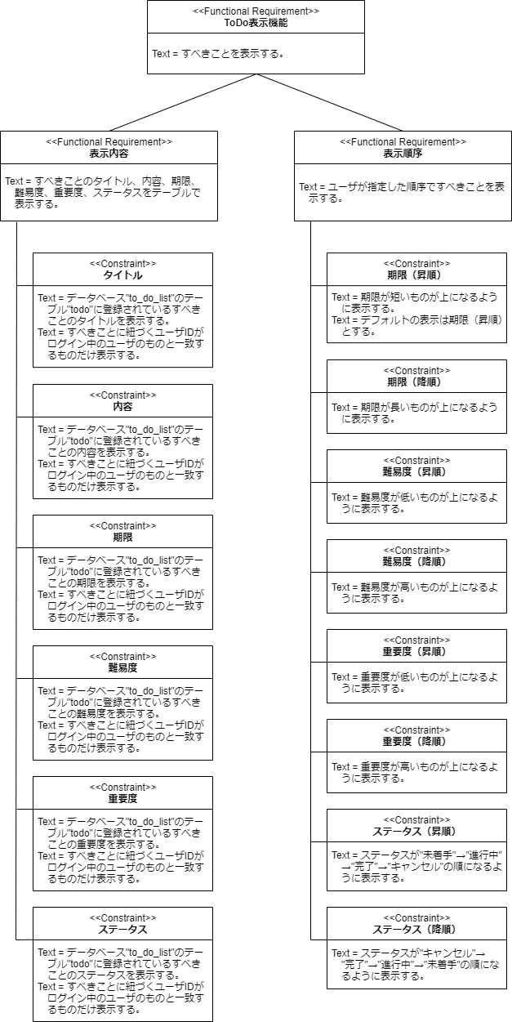

図4-6 ToDo表示機能の要求図

要件定義_管理者ログイン・ログアウト機能
□4.5. 管理者ログイン・ログアウト機能
4.5.1. 管理者ログイン機能
 | 管理者ログイン機能の要件を下記の要求図に定義する。

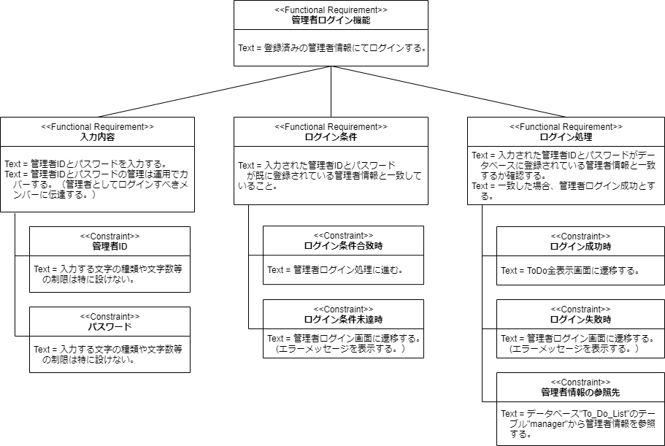

図4-7 管理者ログイン機能の要求図

4.5.2. 管理者ログアウト機能
 | 管理者ログアウト機能の要件を下記の要求図に定義する。
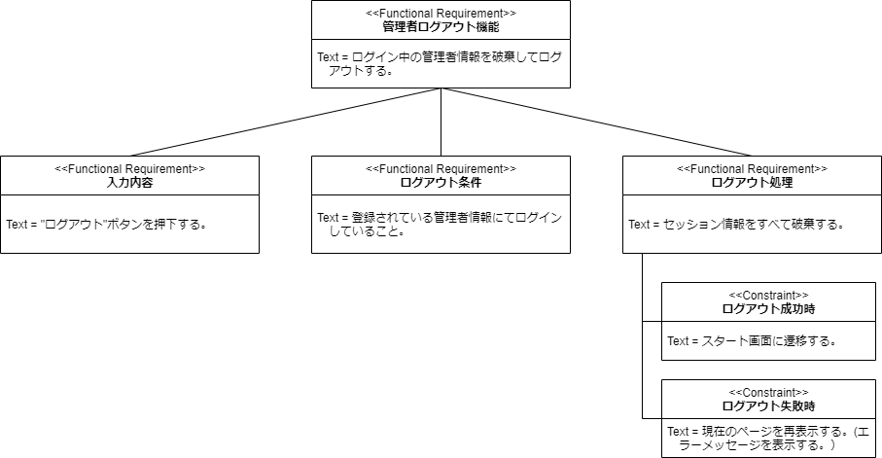

図4-8 管理者ログアウト機能の要求図

要件定義_ToDo全表示機能
□4.6. ToDo全表示機能
 | ToDo全表示機能の要件を下記の要求図に定義する。

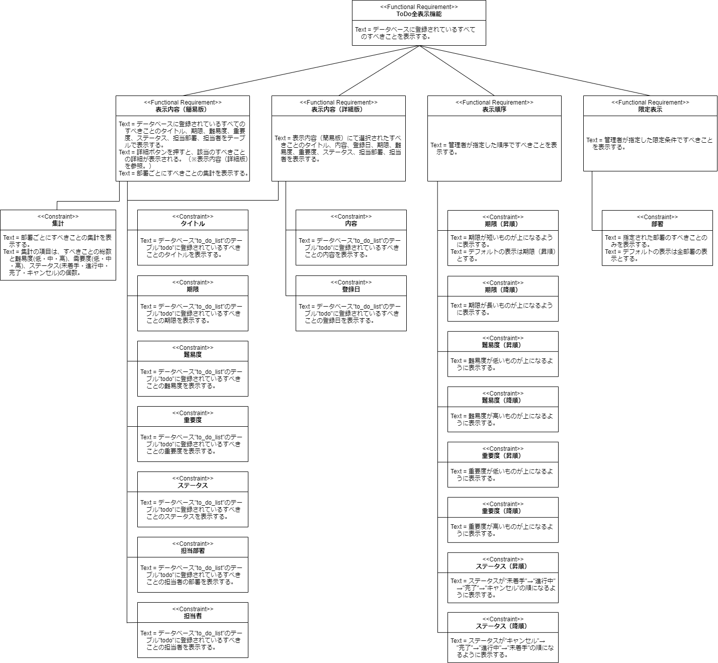

図4-9 ToDo全表示機能能の要求図

動的振る舞い_ログイン・ログアウト機能
■5. 動的振る舞い設計
 | ToDoListの各機能の動的振る舞いを定義する。

□5.1. ログイン・ログアウト機能
5.1.1. ログイン機能
 | ログイン機能の動的振る舞いを下記のアクティビティ図に定義する。
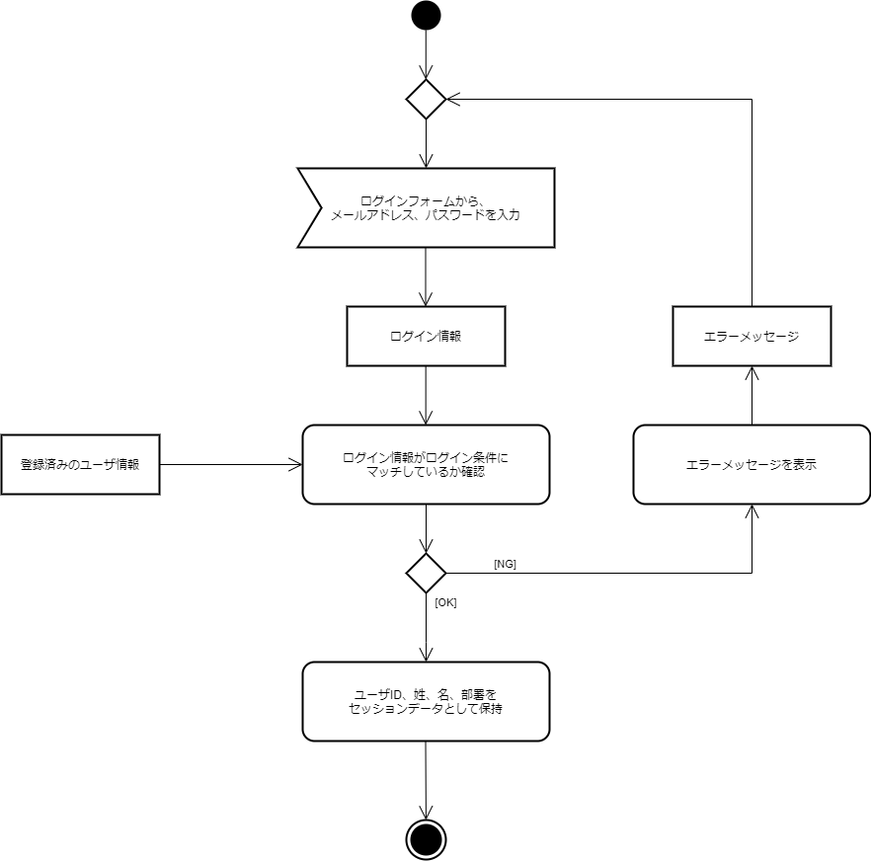

図5-1 ログイン機能のアクティビティ図

5.1.2. ログアウト機能
 | ログアウト機能の動的振る舞いを下記のアクティビティ図に定義する。
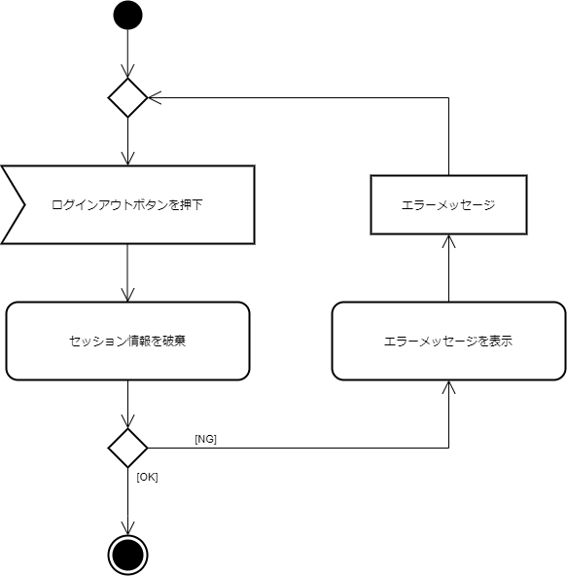

図5-2 ログアウト機能のアクティビティ図

動的振る舞い_ToDo登録機能
□5.2. ToDo登録機能
 | ToDo登録機能の動的振る舞いを下記のアクティビティ図に定義する。

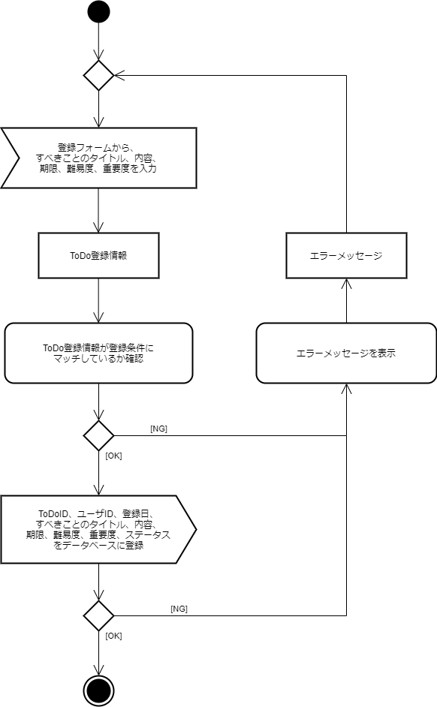

図5-3 ToDo登録機能のアクティビティ図

動的振る舞い_ToDo編集機能
□5.3. ToDo編集機能
 | ToDo編集機能の動的振る舞いを下記のアクティビティ図に定義する。
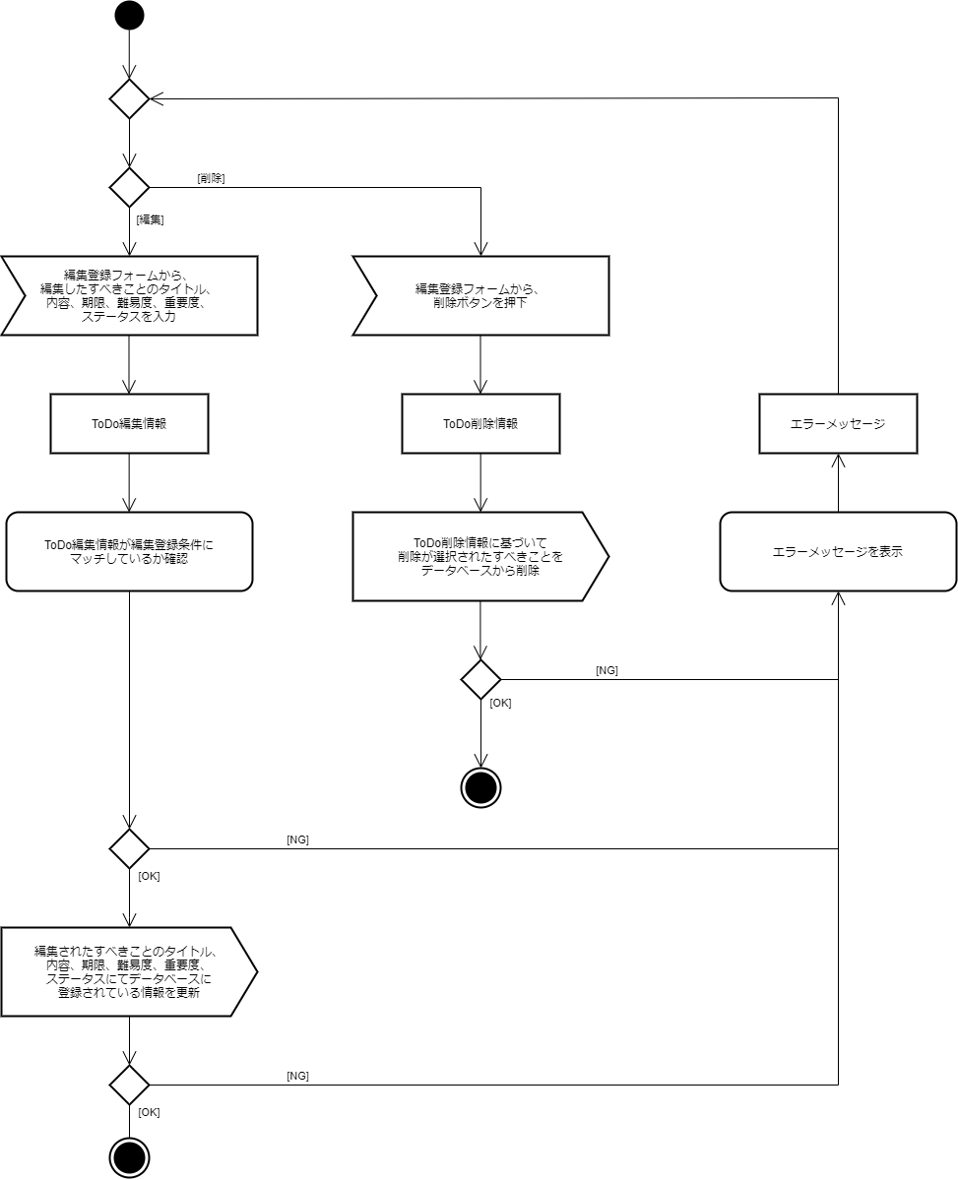

図5-4 ToDo編集機能のアクティビティ図

動的振る舞い_ToDo表示機能
□5.4. ToDo表示機能
 | ToDo表示機能の動的振る舞いを下記のアクティビティ図に定義する。

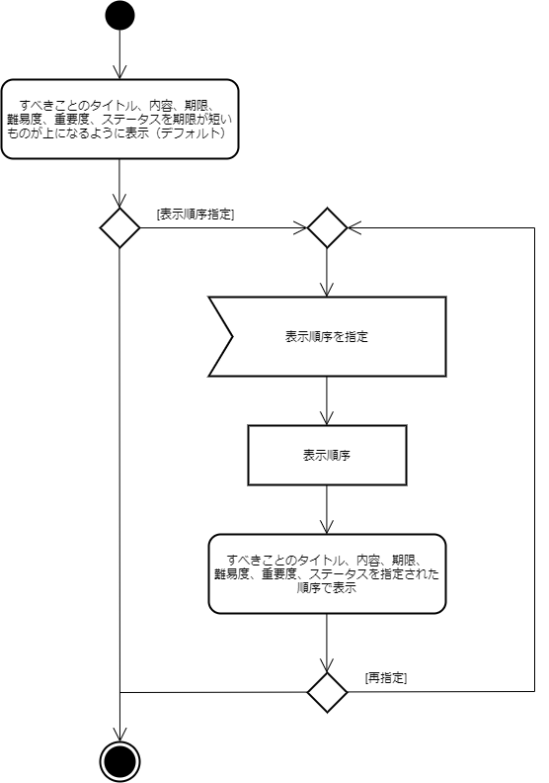

図5-5 ToDo表示機能のアクティビティ図

動的振る舞い_管理者ログイン・ログアウト機能
□5.5. 管理者ログイン・ログアウト機能
5.5.1. 管理者ログイン機能
 | 管理者ログイン機能の動的振る舞いを下記のアクティビティ図に定義する。

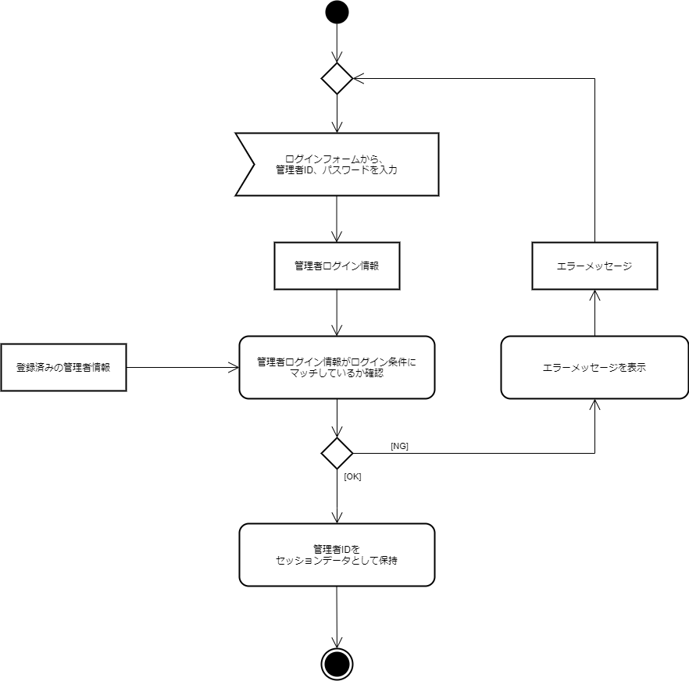

図5-6 管理者ログイン機能のアクティビティ図

5.5.2. 管理者ログアウト機能
 | 管理者ログアウト機能の動的振る舞いを下記のアクティビティ図に定義する。

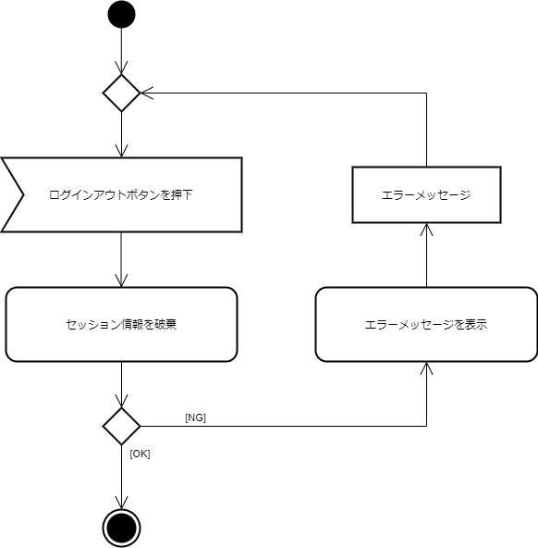

 | 図5-7 管理者ログアウト機能のアクティビティ図

動的振る舞い_ToDo全表示機能
□5.6. ToDo全表示機能
 | ToDo全表示機能の動的振る舞いを下記のアクティビティ図に定義する。

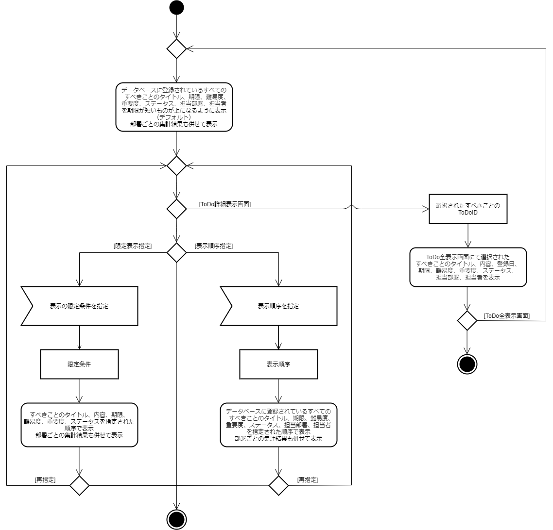

図5-8 ToDo全表示機能のアクティビティ図

テーブル設計
■6. テーブル設計
 | ToDoListで使用するデータを保管するためのテーブル（論理モデル・物理モデル）を下記のER図に定義する。

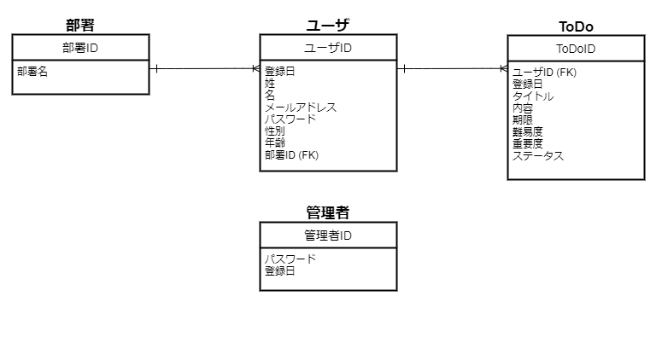

図6-1 ToDoListのER図（論理モデル）

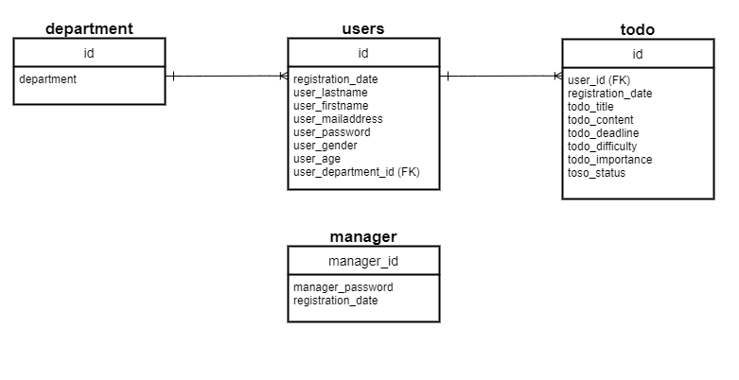

図6-2 ToDoListのER図（物理モデル）

画面設計
■7. 画面設計
 | ToDoListで使用する画面の一覧を下記の表に定義する。

表7-1 画面一覧
 | No | 画面名 | 関連機能 | 区分
 | 1 | スタート画面 | (ユーザor管理者を選択する） | ユーザ/管理者
 | 2 | ユーザ登録画面 | ユーザ登録機能 | ユーザ
 | 3 | ユーザ登録確認画面 | ユーザ登録機能 | ユーザ
 | 4 | ログイン画面 | ログイン・ログアウト機能 | ユーザ
 | 5 | ToDo登録画面 | ToDo登録機能 | ユーザ
 | 6 | ToDo登録確認画面 | ToDo登録機能 | ユーザ
 | 7 | ToDo編集画面 | ToDo編集機能 | ユーザ
 | 8 | ToDo編集確認画面 | ToDo編集機能 | ユーザ
 | 9 | ToDo表示画面 | ToDo表示機能 | ユーザ
 | 10 | 管理者ログイン画面 | 管理者ログイン・ログアウト機能 | 管理者
 | 11 | ToDo全表示画面 | ToDo全表示機能 | 管理者
 | 12 | ToDo詳細表示画面 | ToDo全表示機能 | 管理者

 | ToDoListの画面遷移を下記の画面遷移図に定義する。
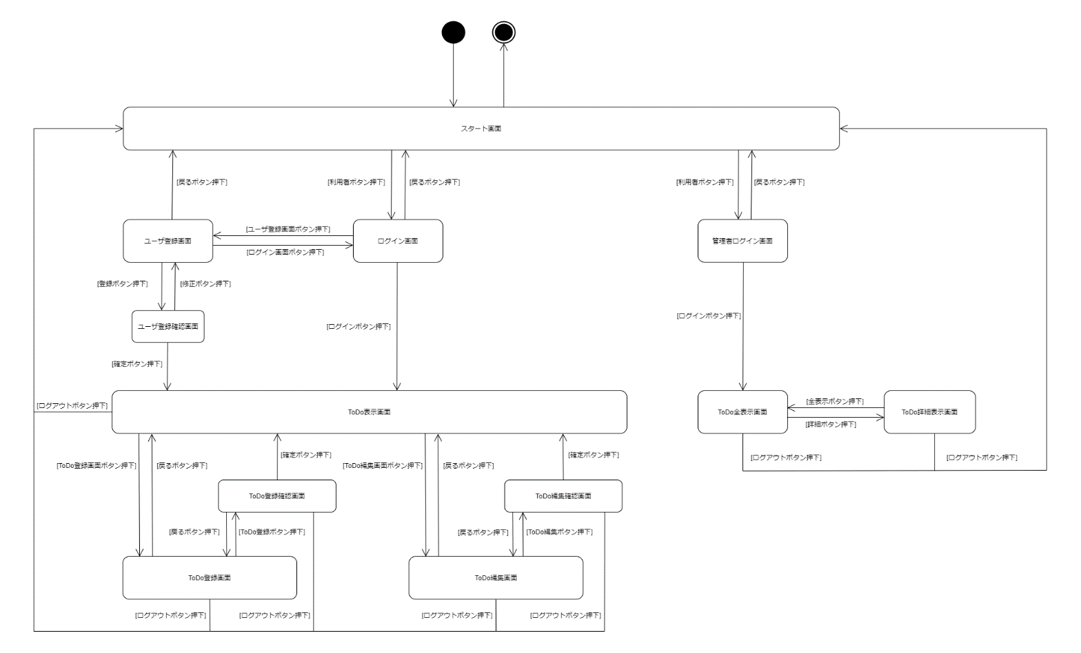

図7-1 ToDoList画面遷移図

レイアウト_基本画面
■8. 画面レイアウト設計
 | ToDoListで使用する各画面のレイアウトを定義する。

□8.1. 基本画面
 | スタート画面以外の各画面の共通部分となる箇所を基本画面と定義する。基本画面のレイアウトと詳細レイアウトを下記の図に定義する。

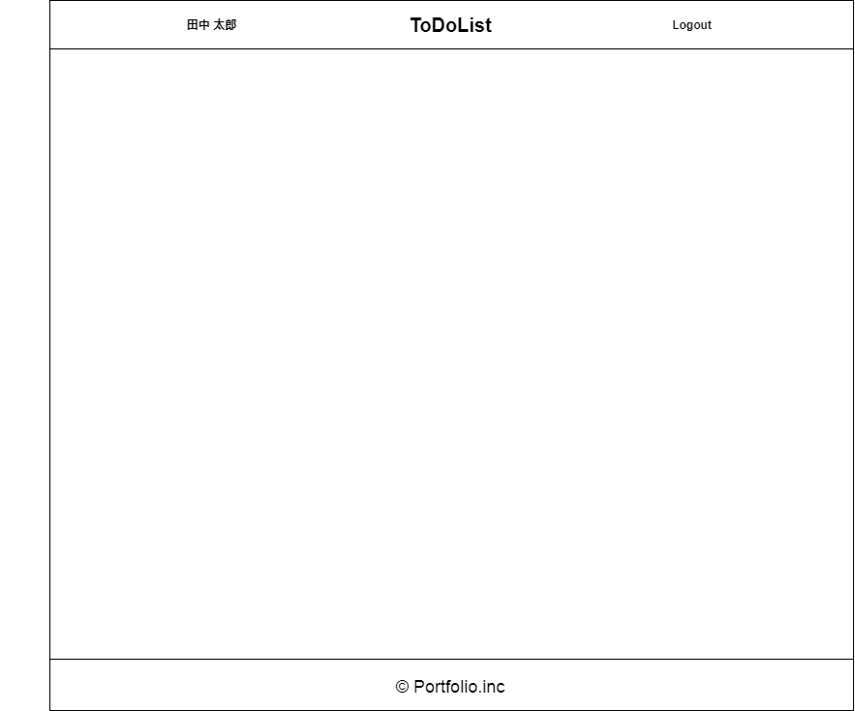

図8-1 基本画面のレイアウト

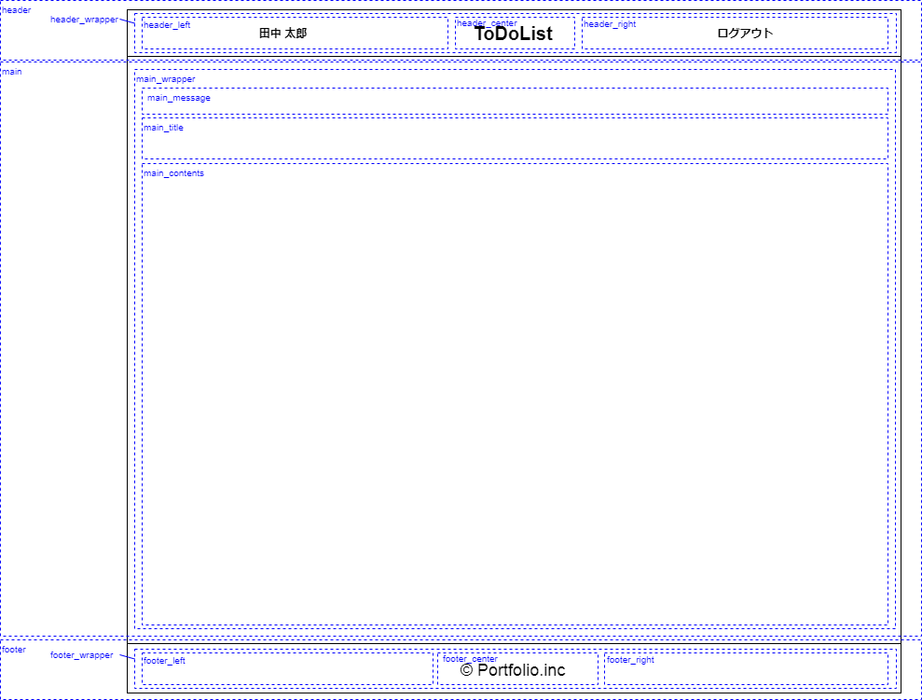

図8-2 基本画面の詳細レイアウト

レイアウト_スタート画面
□8.2. スタート画面
 | スタート画面のレイアウトと詳細レイアウトを下記の図に定義する。

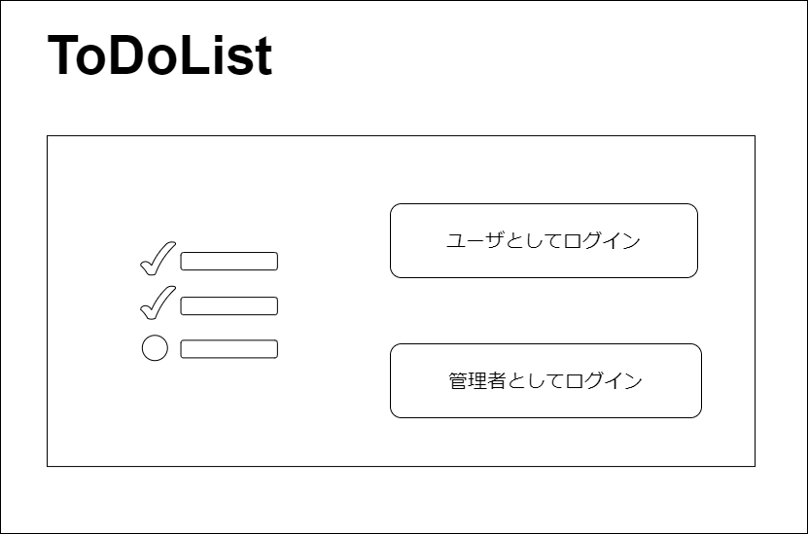

図8-3 スタート画面のレイアウト

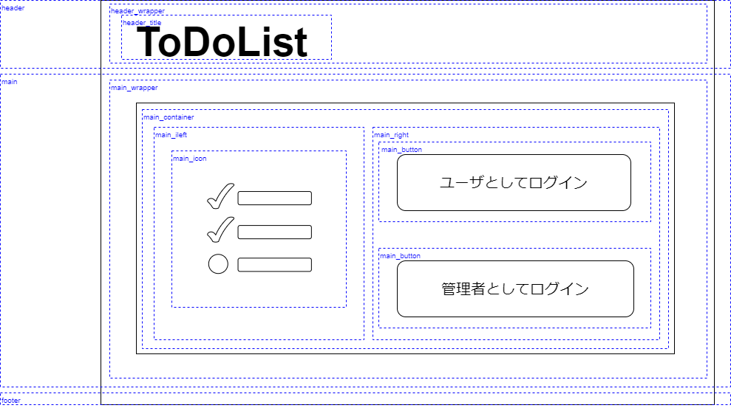

図8-4 スタート画面の詳細レイアウト

レイアウト_ユーザ登録画面
□8.3. ユーザ登録画面
 | ユーザ登録画面のレイアウトと詳細レイアウトを下記の図に定義する。

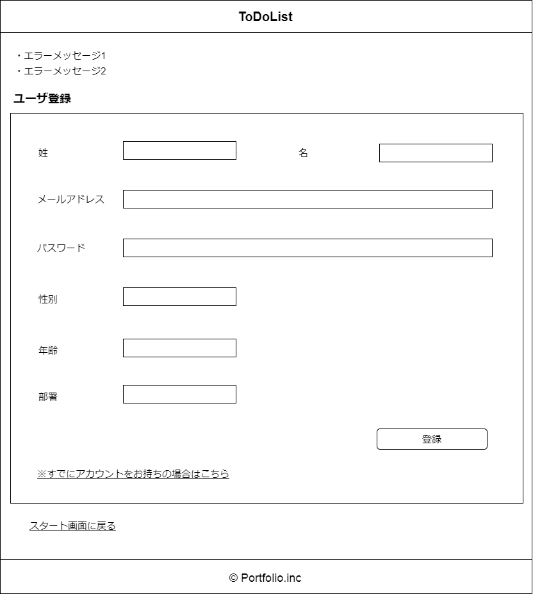

図8-5 ユーザ登録画面のレイアウト

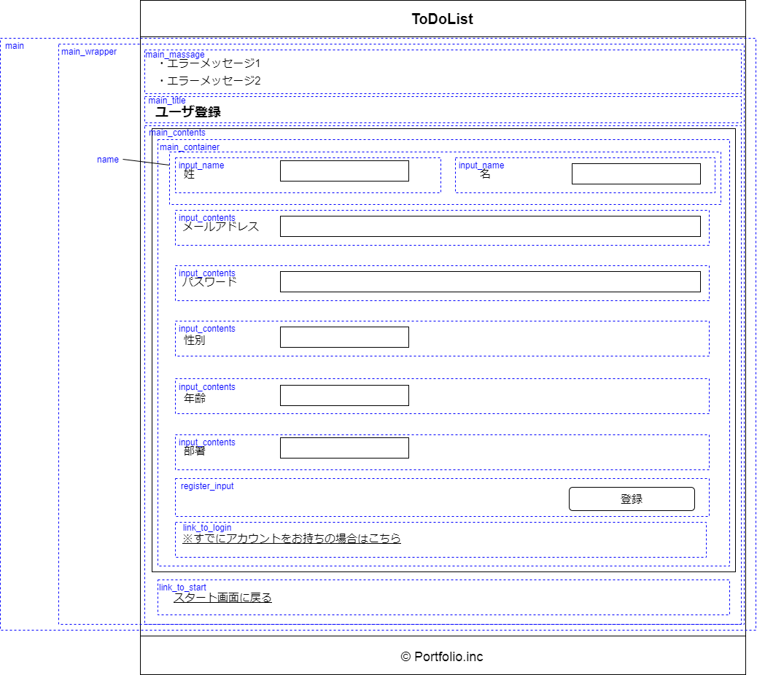

図8-6 ユーザ登録画面の詳細レイアウト

レイアウト_ユーザ登録確認画面
□8.4. ユーザ登録確認画面
 | ユーザ登録確認画面のレイアウトと詳細レイアウトを下記の図に定義する。

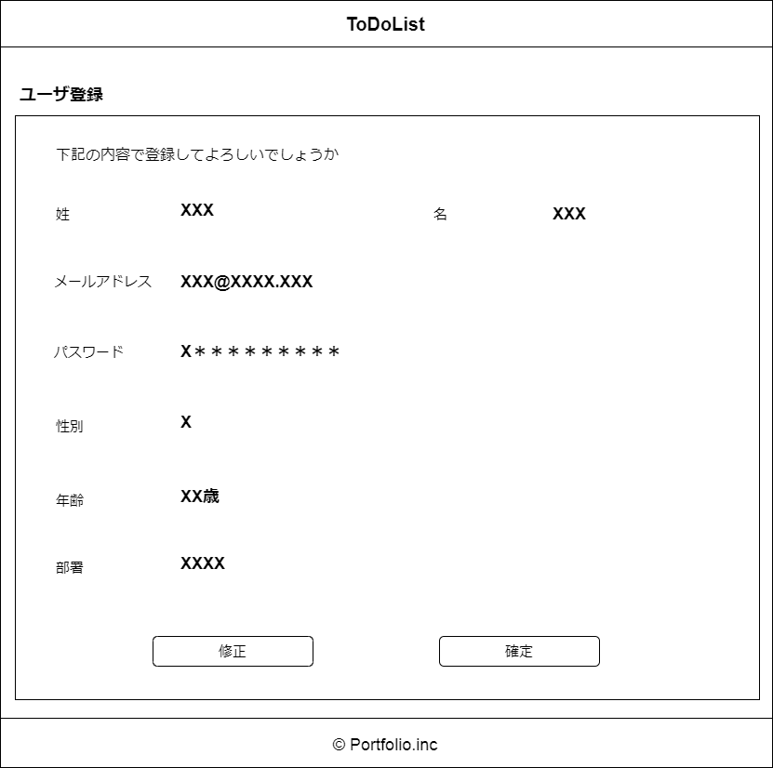

図8-7 ユーザ登録確認画面のレイアウト

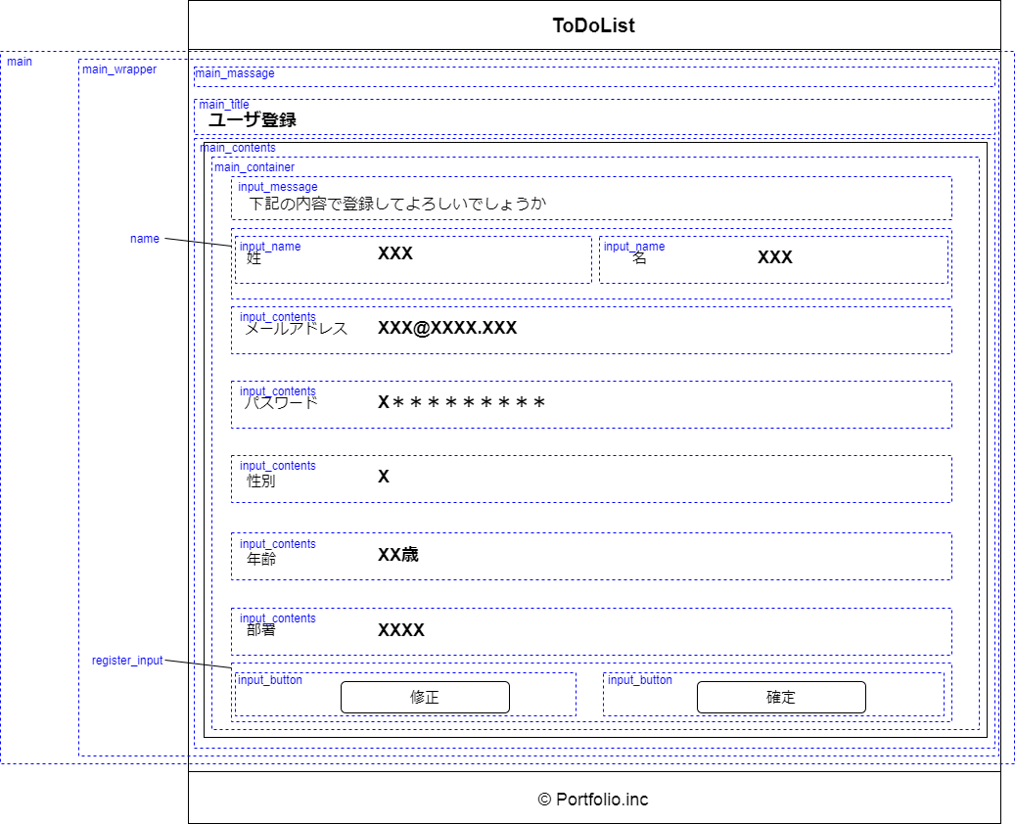

図8-8 ユーザ登録確認画面の詳細レイアウト

レイアウト_ログイン画面
□8.5. ログイン画面
 | ログイン画面のレイアウトと詳細レイアウトを下記の図に定義する。

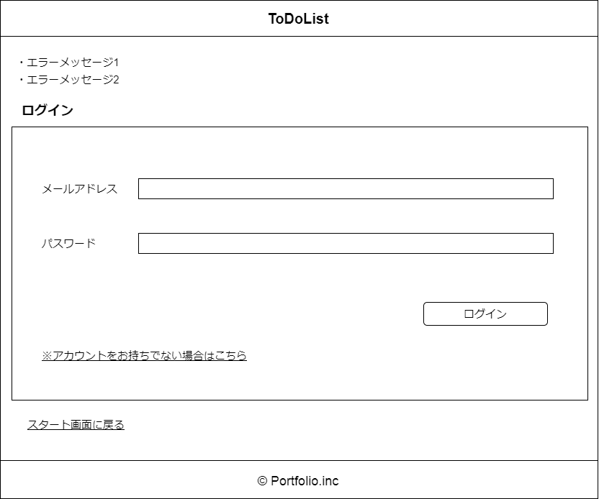

図8-9 ログイン画面のレイアウト

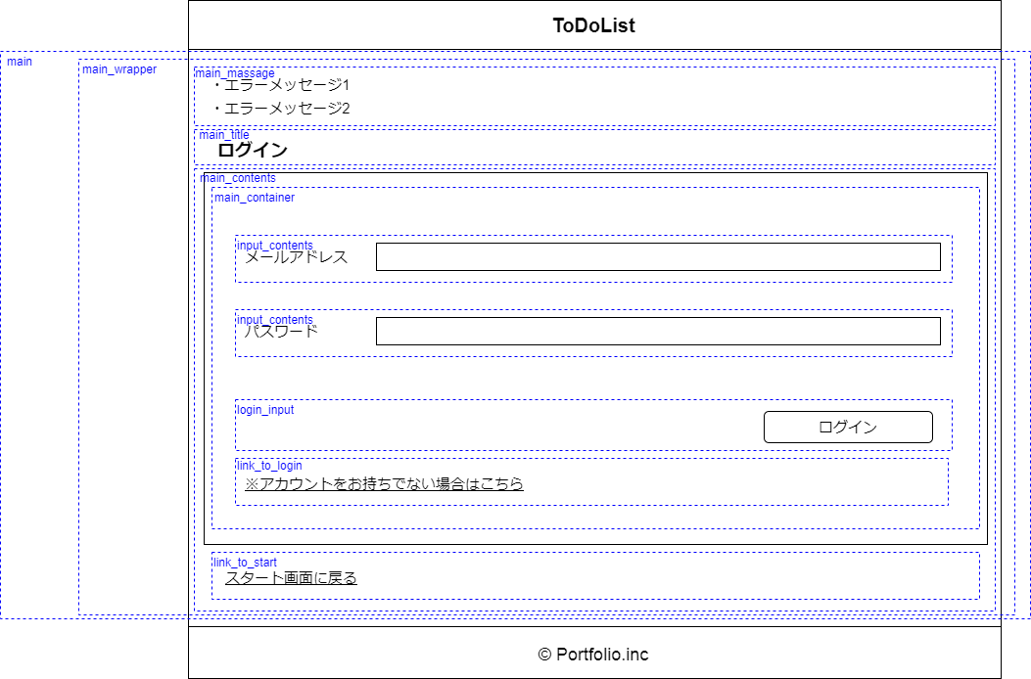

図8-10 ログイン画面の詳細レイアウト

レイアウト_ToDo登録画面
□8.6. ToDo登録画面
 | ToDo登録画面のレイアウトと詳細レイアウトを下記の図に定義する。

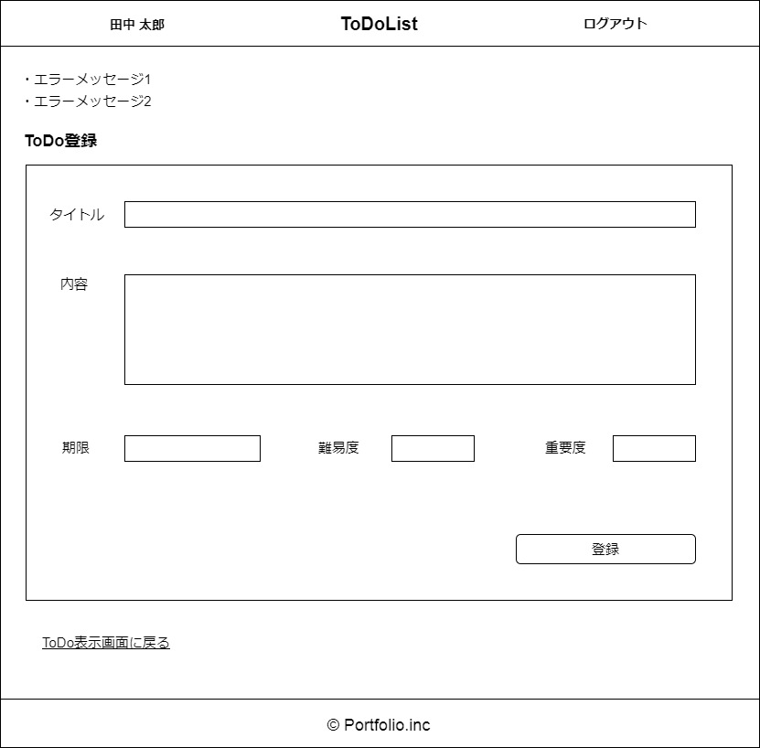

図8-11 ToDo登録画面のレイアウト

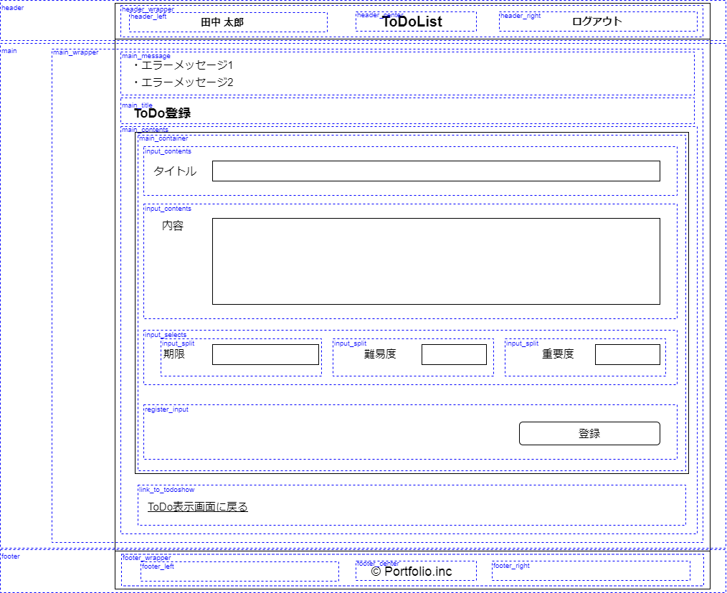

図8-12 ToDo登録画面の詳細レイアウト

レイアウト_ToDo登録確認画面
□8.7. ToDo登録確認画面
 | ToDo登録確認画面のレイアウトと詳細レイアウトを下記の図に定義する。

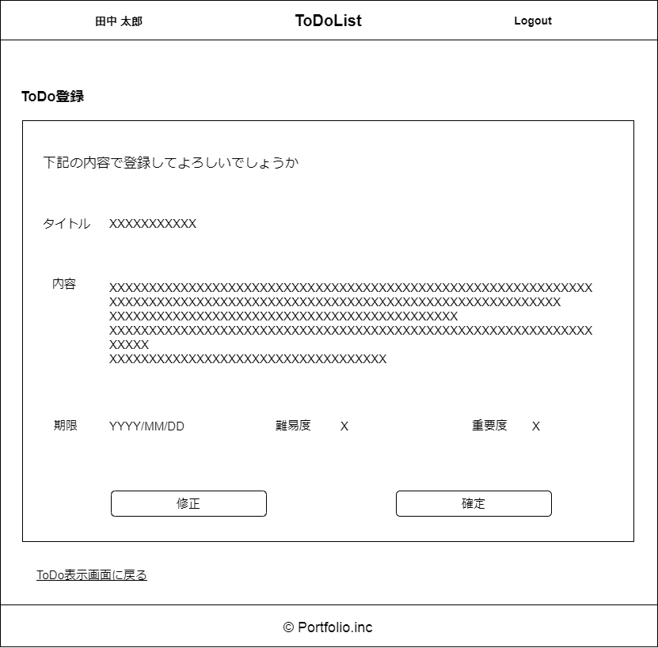

図8-13 ToDo登録確認画面のレイアウト

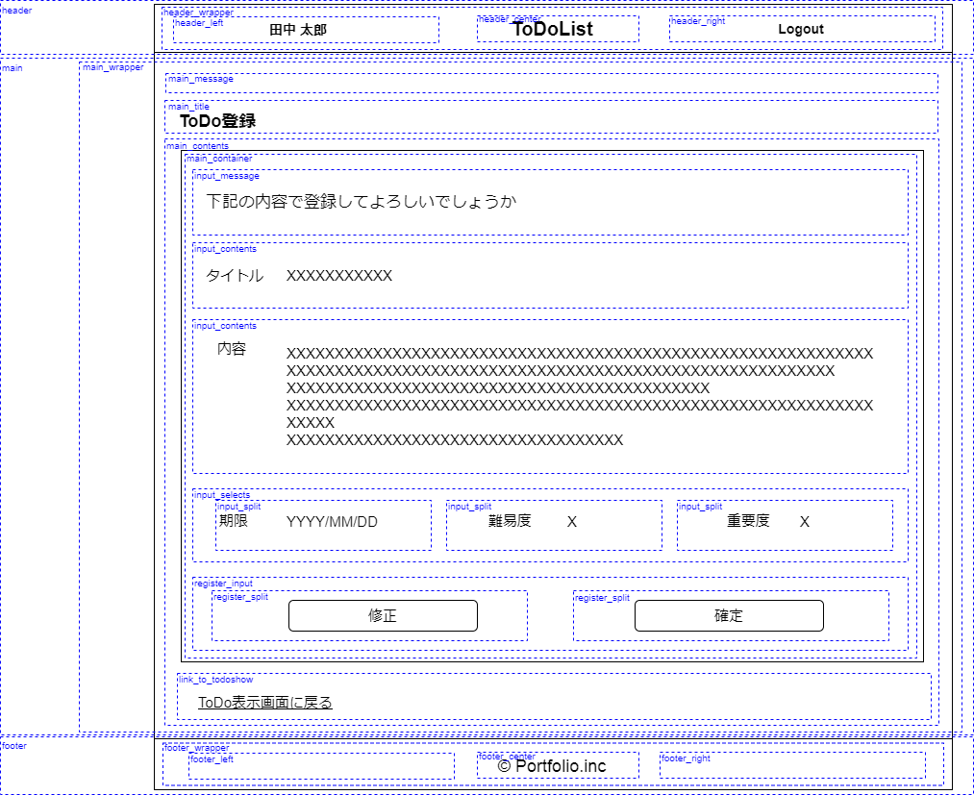

図8-14 ToDo登録確認画面の詳細レイアウト

レイアウト_ToDo編集画面
□8.8. ToDo編集画面
 | ToDo編集画面のレイアウトと詳細レイアウトを下記の図に定義する。

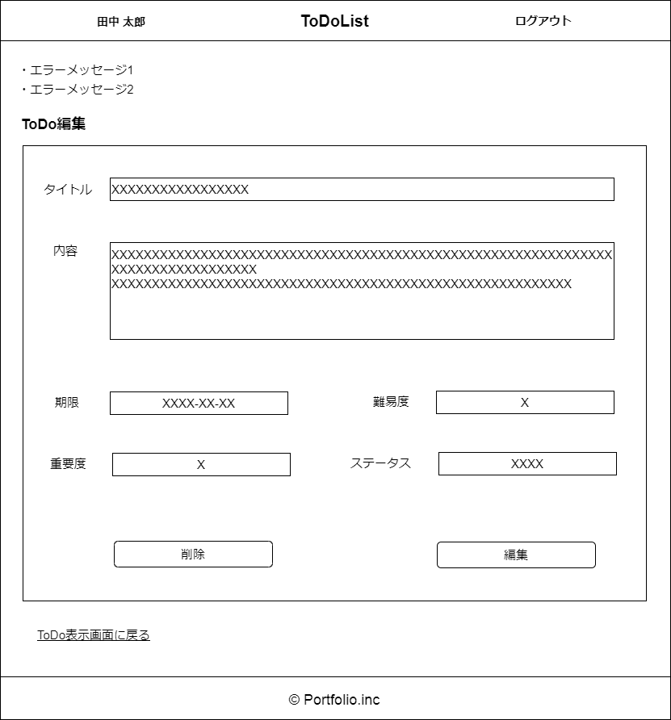

図8-15 ToDo編集画面のレイアウト

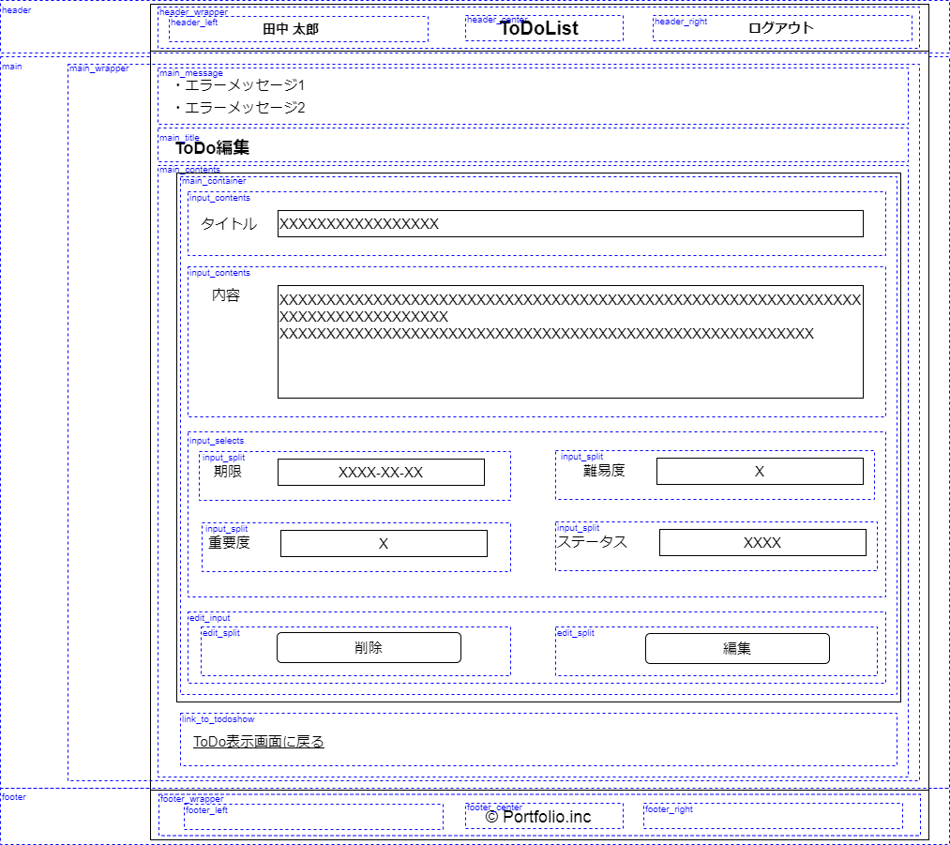

図8-16 ToDo編集画面の詳細レイアウト

レイアウト_ToDo編集確認画面
□8.9. ToDo編集確認画面
 | ToDo編集確認画面のレイアウトと詳細レイアウトを下記の図に定義する。

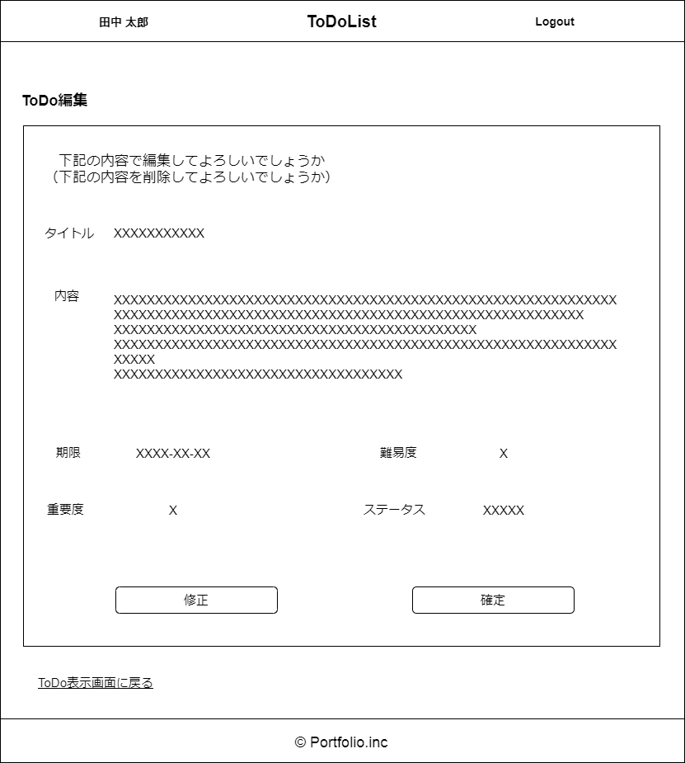

図8-17 ToDo編集確認画面のレイアウト

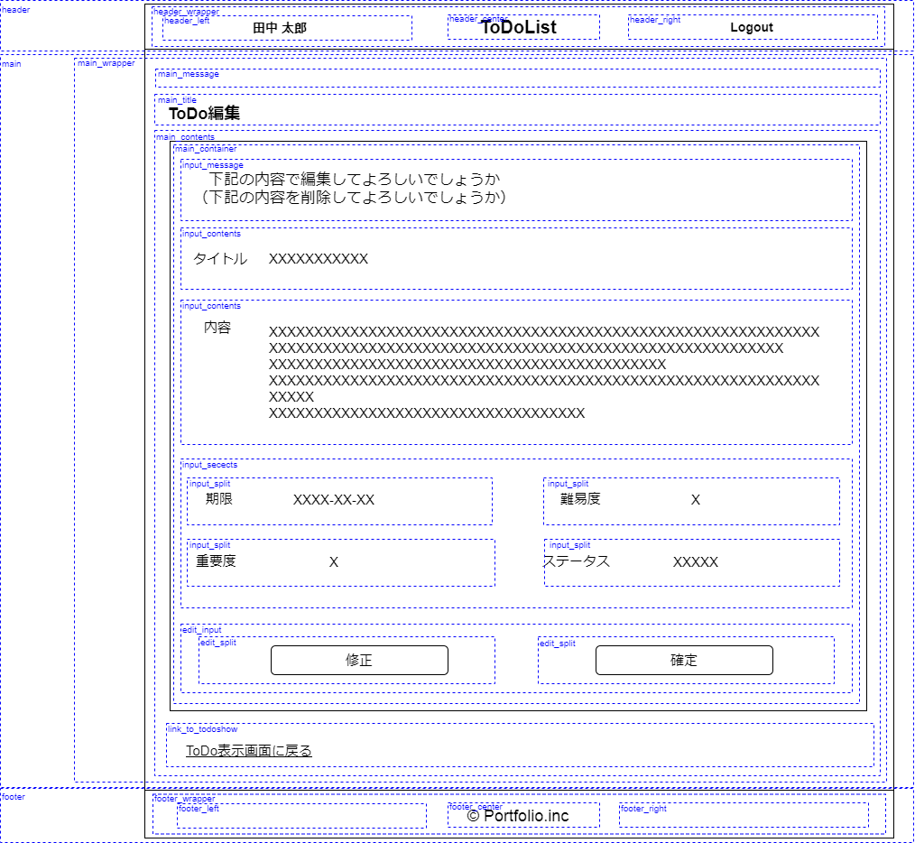

図8-18 ToDo編集確認画面の詳細レイアウト

レイアウト_ToDo表示画面
□8.10. ToDo表示画面
 | ToDo表示画面のレイアウトと詳細レイアウトを下記の図に定義する。
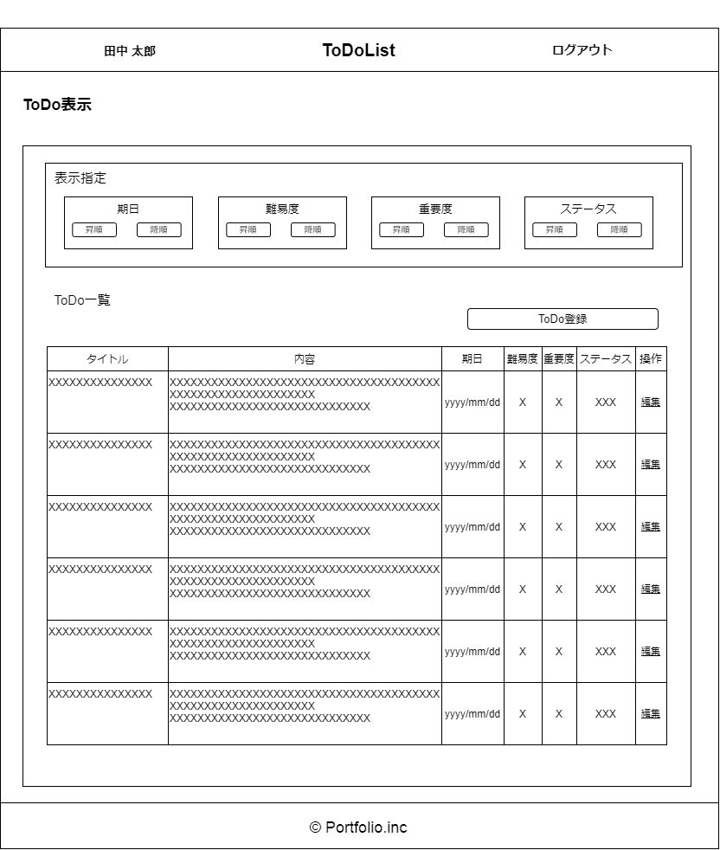

図8-19 ToDo表示画面のレイアウト

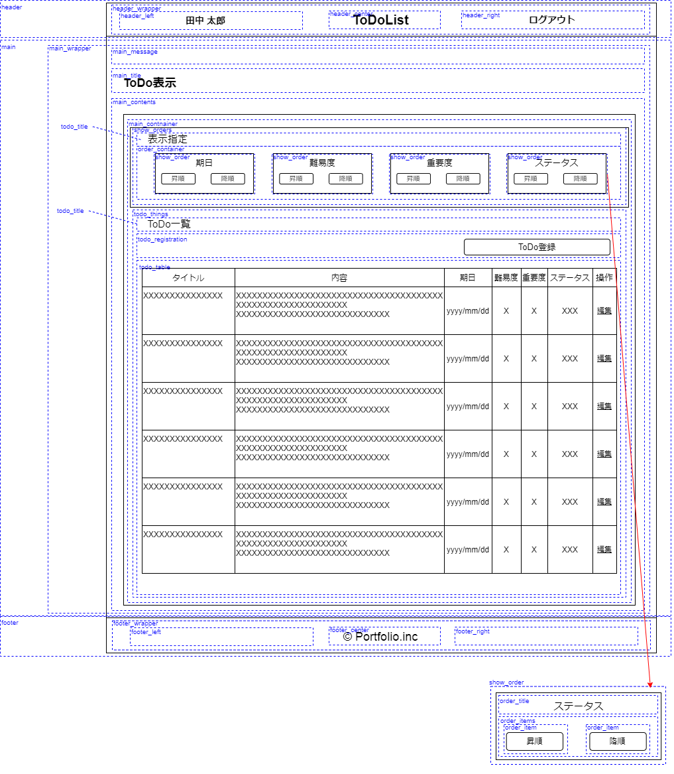

図8-20 ToDo表示画面の詳細レイアウト

レイアウト_管理者ログイン画面
□8.11. 管理者ログイン画面
 | 管理者ログイン画面のレイアウトと詳細レイアウトを下記の図に定義する。

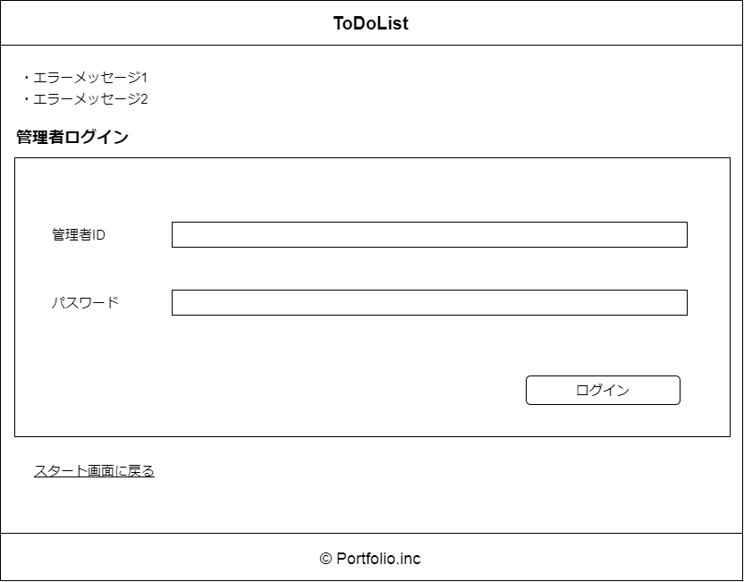

図8-21 管理者ログイン画面のレイアウト

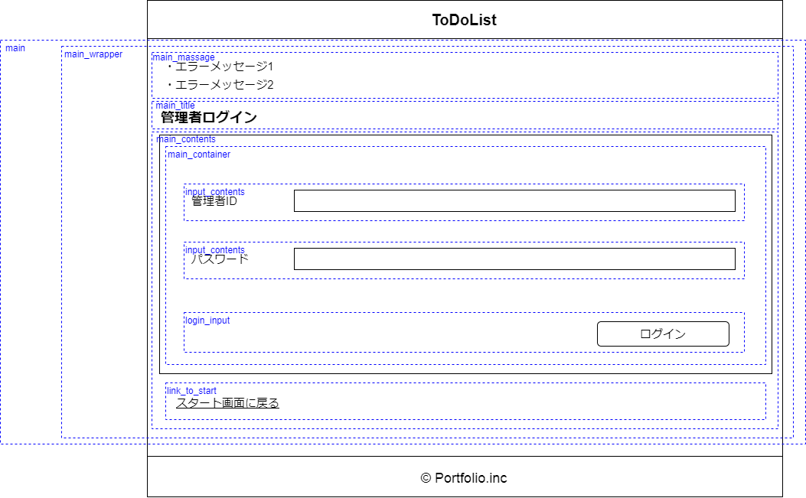

図8-22 管理者ログイン画面の詳細レイアウト

レイアウト_ToDo全表示画面
□8.12. ToDo全表示画面
 | ToDo全表示画面のレイアウトと詳細レイアウトを下記の図に定義する。

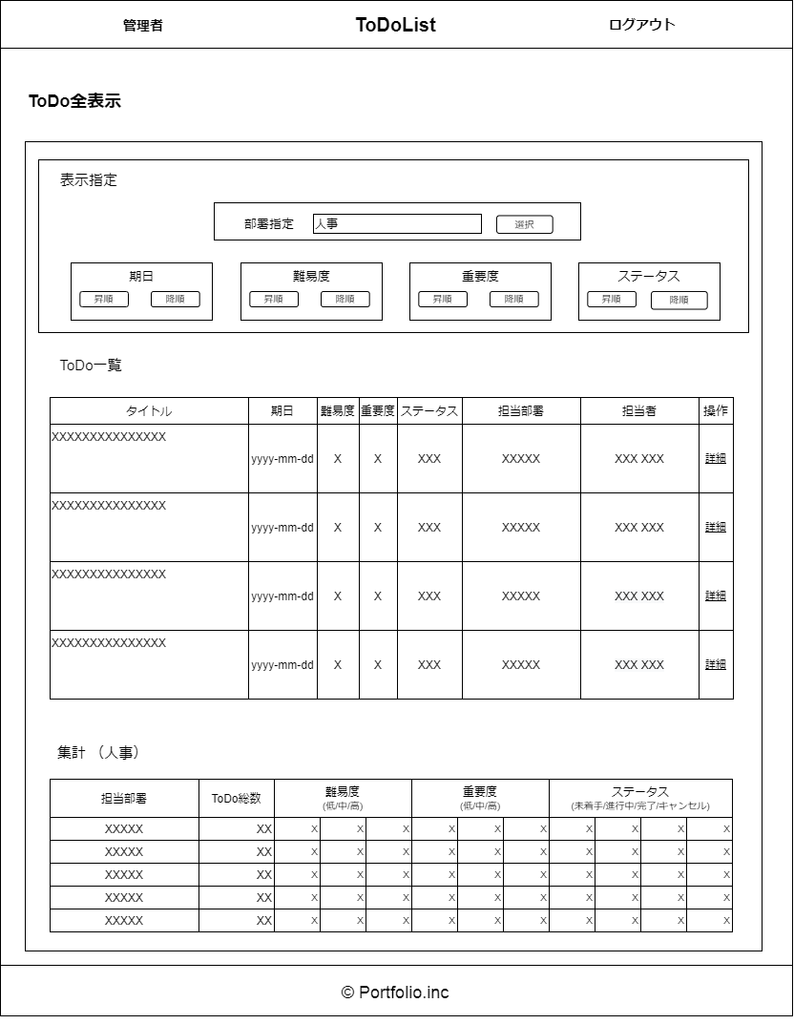

図8-23 ToDo全表示画面のレイアウト

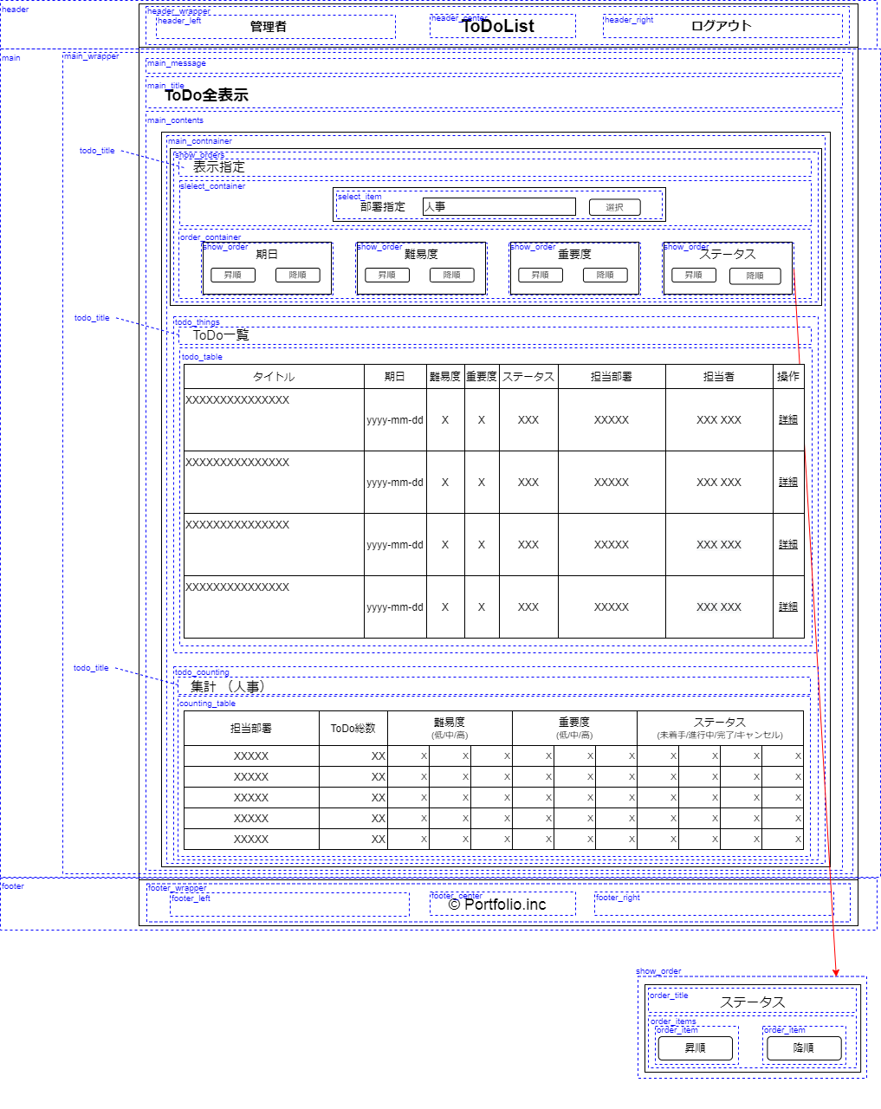

図8-24 ToDo全表示画面の詳細レイアウト

レイアウト_ToDo詳細表示画面
□8.13. ToDo詳細表示画面
 | ToDo詳細表示画面のレイアウトと詳細レイアウトを下記の図に定義する。

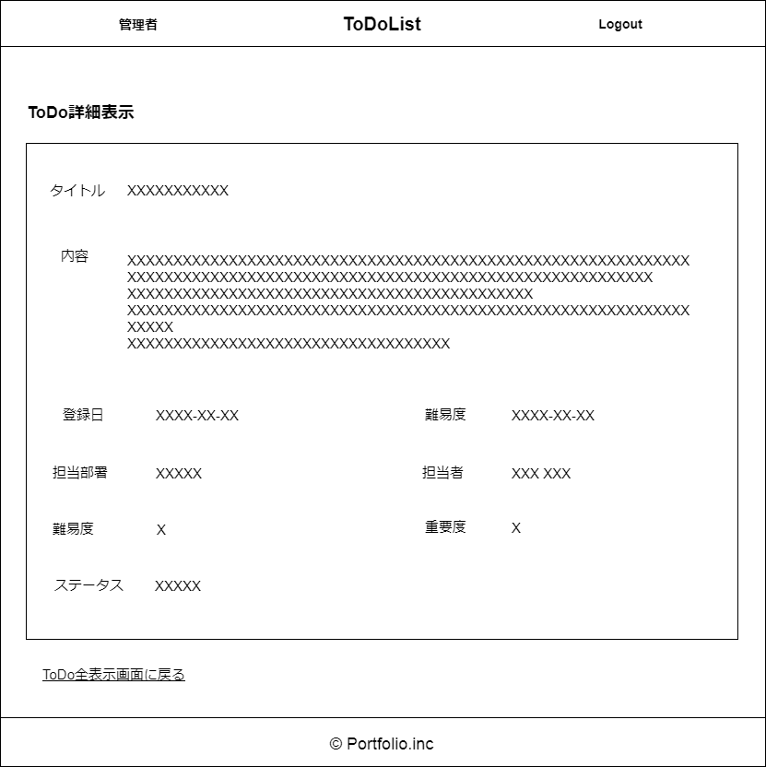

図8-25 ToDo詳細表示画面のレイアウト

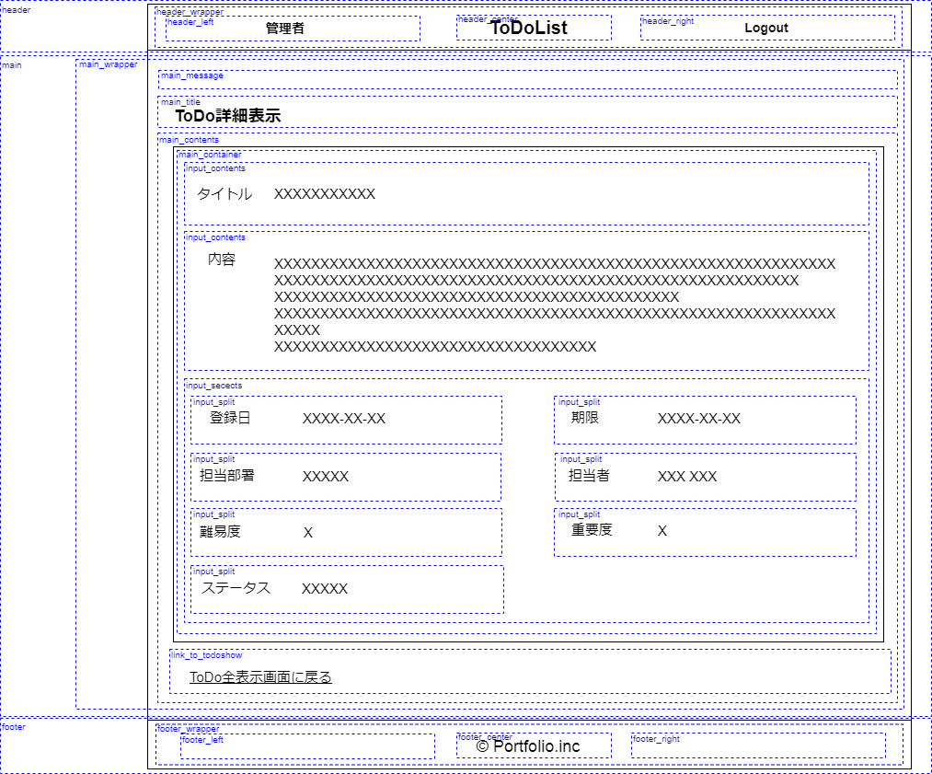

図8-26 ToDo詳細表示画面の詳細レイアウト

